常量
C2/μF | 20
R2/KΩ | 10 | 示例图（来自百度百科）
样品1N2/匝 | 200 | 注意μ的起始位置不是原点
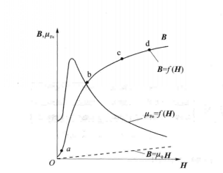
样品2N2/匝 | 200
S/mm^2 | 120

L/mm | 75
R1/Ω | 5
样品1N1/匝 | 60
样品2N1/匝 | 90

注：我对1_2的F5数据进行了修改
2_2的E7修改

